상품제안서
숨쉬는 나무 파스텔 아동수저 4인 선물세트 | 상품코드: F27936

 |  |  |  |  |  |  | 02-412-0044 | www.easy1.co.kr
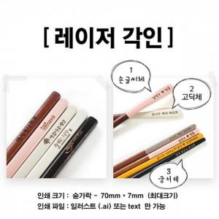

【상세/제작정보】

【인쇄/포장옵션】 | / 포장불가능

【공급단가】 | 수량 | 10~ | 30~ | 60~ | 90~ | 120~
*VAT별도 | 단가 | 27,000원 | 26,550원 | 25,870원 | 25,420원 | 24,750원

【상품 URL】 | http://www.easy1.co.kr/src/goods_detail.php?gdno=27936

